Feuil2
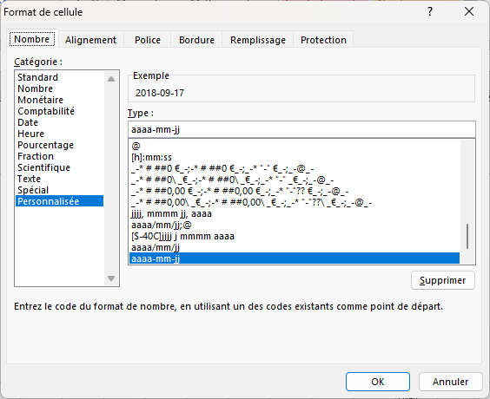
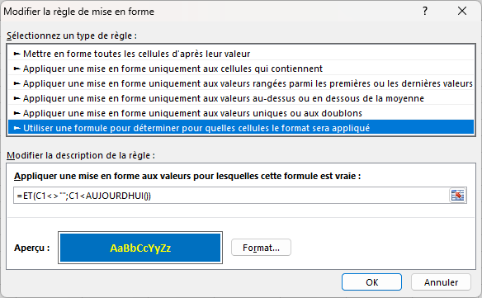
1 | Atum | 2018-09-17 | 2018-10-28 | 2018-10-17
8 | Snooki | 2017-08-13 | 2018-07-13 | 2018-07-13
4 | Iorek | 2017-07-26 | 2018-06-26 | 2018-06-26 |  | MFC sur la colonne B
8 | Snooki | 2017-08-13
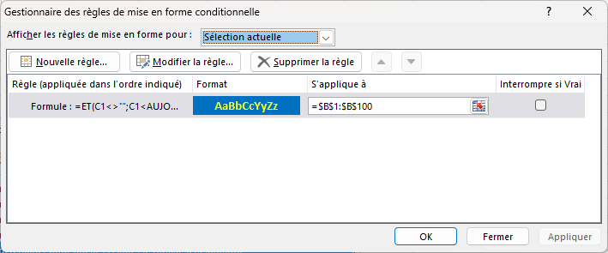

 |  |  |  |  | SUR FEUILLET "données" j'ai modifié le format personnalisé en aaaa-mm-jj sur la colonne AQ et j'ai entré les date au format jj/mm/aaaa
 |  |  |  |  | Même format pour la colonne C de ce feuillet

